INCLI
 | DİKİM TALİMAT FORMU |  |  |  |  |  |  | Doküman No |  | MDL.P1.F1 |  |  | DİKİM TALİMAT FORMU | Doküman No | MDL.P1.F1
 |  |  |  |  |  |  |  | Yayın Tarihi |  | 2005-06-01 |  |  |  | Yayın Tarihi | 2005-06-01
 |  |  |  |  |  |  |  | Revizyon No |  | 3 |  |  |  | Revizyon No | 3
 |  |  |  |  |  |  |  | Revizyon Tarihi |  | 2022-10-10 |  |  |  | Revizyon Tarihi | 2022-10-10
 |  |  |  |  |  |  |  | Sınıfı |  | Hizmete Özel |  |  |  | Sınıfı | Hizmete Özel
 |  |  |  |  |  |  |  |  |  |  |  | MODEL ADI : | A2823-0251
MÜŞTERİ: |  | LEVİS - S324 |  | TARİH: |  | 21,03,2024 |  |  |  |  |  | KUMAŞ1: | SÜPREM: BEDEN, BİYE
MODEL KODU: |  | A2823-0251 |  | MODEL ADI: |  | A2823-0251 |  |  |  |  |  | KUMAŞ2: | RİBANA : YAKA
RENK: |  | DRESS BLUES |  | HAZIRLAYAN: |  | HACER POLAT |  |  |  |  |  | KUMAŞ3:
ÜRÜN RESMİ VE ÖLÇÜM YERLERİ |  |  |  |  |  |  |  |  |  |  |  | BASKI -NAKIŞ TEKNİKLERİ VE DETAYLAR
 |  |  |  |  |  |  |  |  |  |  |  |  | ÖN BASKI
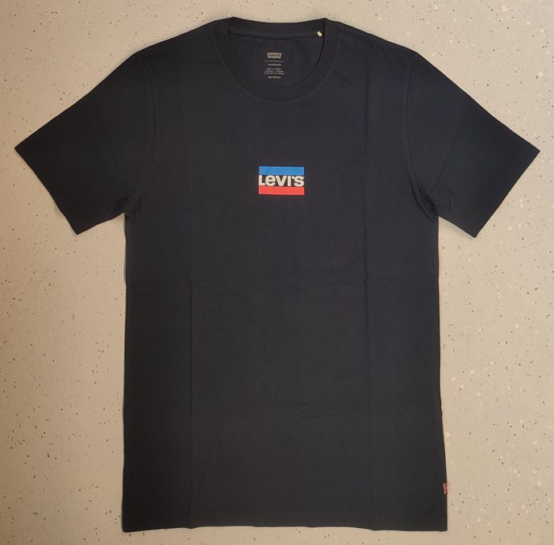
 |  |  |  |  |  |  |  |  |  |  |  |  | ARKA ENSE BASKI

 |  |  |  |  |  |  |  |  |  |  |  | DİKİM TEKNİKLERİ VE DETAYLAR:
 |  |  |  |  |  |  | **MODEL RENGİ VE BASKISI DOĞRU DEĞİLDİR. |  |  |  |  | DİKİŞ ADIM AYARI: | OVERLOK DİKİŞLER 1" DE 12-14 ADIM OLACAK , DİĞER DİKİŞLERDE 1" DE 10-12 ADIM OLACAK

 |  |  |  |  |  |  |  |  |  |  |  | OVERLOK : | YAKA TAKIMI VE OMUZ ÇATIMI 3 İPLİK , DİĞER BİRLEŞİMLER 4 İPLİK OVERLOK

 |  |  |  |  |  |  |  |  |  |  |  | OMUZDAN OMUZA BİYE: | OMUZDAN OMUZA BEDEN KUMAŞINDAN 1 CMLİK BIYE VARDIR..
 |  |  |  |  |  |  |  |  |  |  |  |  | ARKA DIŞTAN BAKILDIGINDA ORTALI ÇİFT İĞNE ZİNCİR GÖRÜNTÜSÜ OLACAKTIR.

 |  |  |  |  |  |  |  |  |  |  |  | YAKA : | TAKMA YAKA RIBANA KUMAŞINDAN OLACAKTIR.
 |  |  |  |  |  |  |  |  |  |  |  |  | RİBANA EK YERİ SOL OMUZ DÖNÜŞÜNDEN 3/4" ( 2 CM )GERİDE OLACAKTIR. ( OMUZ DİKİŞİNDEN 3,2 CM GERİDE OLACAK)
 |  |  |  |  |  |  |  |  |  |  |  |  | YAKA MUTLAKA VERİLEN KALIBA GÖRE DİKİLMELİDİR "V"GÖRSELİ YOK EDİLMEMELİDİR.

 |  |  |  |  |  |  |  |  |  |  |  | KOLAĞZI : | DAR ÇİFT İĞNE REÇME İLE KATLANACAK.TULUM ÇALIŞILACAK
 |  |  |  |  |  |  |  |  |  |  |  | ETEK : | DAR ÇİFT İĞNE REÇME İLE KATLANACAK.EK YERİ SOL YANDA OLACAK

SİLİKON YIKAMA |  |  |  |  |  |  |  |  |  |  |  | ÖNEMLİ NOTLAR:
YIKAMA SONRASI ÖLÇÜ TABLOSU |  |  |  |  |  |  |  |  |  |  |  | * ZİNCİR DİKİŞ AYARI DÜZGÜN OLMALI.
INÇ LI |  |  | XXS | XS | S | M | L | XL | XXL | XXXL | TOL(-/+) | * SÜS ETİKET YERI KAYMAMALI , ETİKET DAR YADA GENİŞ TAKILMAMALI.
YAKA AÇIKLIGI - DİKİŞTEN DİKİŞE |  |  | 7.125 | 7.25 | 7.375 | 7.5 | 7.75 | 8 | 8.25 | 8.5 | 0.25 | * OMUZLAR VE YAKA UÇ YAPMAMALI.
ARKA YAKA DÜŞÜKLÜĞÜ - OMUZDAN |  |  | 0.875 | 0.875 | 0.875 | 1 | 1.125 | 1.25 | 1.375 | 1.5 | 0.125 | * YAKA ŞEKLI SİMETRİK OLMALI.
ÖN YAKA DÜŞÜKLÜĞÜ - OMUZDAN |  |  | 4.375 | 4.375 | 4.375 | 4.5 | 4.625 | 4.875 | 5.125 | 5.375 | 0.125
YAKA YÜKSEKLİĞİ |  |  | 0.75 | 0.75 | 0.75 | 0.75 | 0.75 | 0.75 | 0.75 | 0.75 | 0.125
ESNEK YAKA |  |  | 24 | 24 | 24 | 24 | 24 | 24 | 24 | 24 | 0
OMUZ EĞİMİ |  |  | 1.875 | 1.875 | 2 | 2 | 2 | 2.125 | 2.125 | 2.25 | 0.125 | DİKİM AKSESUARLARI
OMUZ ÖNE DÖNÜŞÜ |  |  | 0.5 | 0.5 | 0.5 | 0.5 | 0.5 | 0.5 | 0.5 | 0.5 | 0.125 | MARKA ETİKETİ : | S105890(LT GREY) ENSE BİYE ALTINDAN 5/8" AŞAGIDAN BASILACAK
OMUZDAN OMUZA |  |  | 15 | 15.75 | 16.5 | 17.25 | 18 | 18.75 | 19.5 | 20.25 | 0.375 | KISTRIMA ETİKET | SOL YAN DİKİŞE ETEK UCUNDAN 2" (5 CM) YUKARIDAN TAKILACAK S51610
ÖN AYNA - OMUZDAN 7" DEN |  |  | 13.125 | 14 | 14.875 | 15.75 | 16.625 | 17.5 | 18.375 | 19.25 | 0.375 |  | ETİKET DİKİM SONRASI GÖRÜNEN 6 MM GENİŞLİĞİNDE OLACAK .
ARKA AYNA - OMUZDAN 7" DEN |  |  | 13.75 | 14.625 | 15.5 | 16.375 | 17.25 | 18.125 | 19 | 19.875 | 0.375 | LOOP ASKILIK: | GİYİLDİĞİNDE SOL ÜST OMUZ DÖNÜŞÜNDEN 1,3 CM İÇERİ BİYENİN ALTINA TAKILACAK. S83356(ECRU)
GÖĞÜS - 1" DEN |  |  | 16.25 | 17.5 | 18.75 | 20.25 | 22.25 | 24.25 | 26.5 | 28.25 | 0.5 |  | ASKILIK BOYU YARIDA 3/8 '' (1 CM ) OLMALIDIR.ASKI RENKLERİ DEĞİŞMEKTEDİR.DİKKAT EDİNİZ.
ETEK |  |  | 16.25 | 17.5 | 18.75 | 20.25 | 22.5 | 24.75 | 27 | 29.25 | 0.5
ETEK DİKİŞ YÜKSEKLİĞİ |  |  | 0.75 | 0.75 | 0.75 | 0.75 | 0.75 | 0.75 | 0.75 | 0.75 | 0.125 | YIKAMA TALİMATI | YIKAMA TALİMATI GİYİLDİĞİNDE SOL YANDAN YUKARI 15CMDEN TAKILACAKTIR.
ARKA ORTADAN KOL BOYU |  |  | 15.75 | 16.25 | 16.75 | 17.25 | 17.875 | 18.5 | 19.125 | 19.75 | 0.25 |  | EN ÜSTTE 1 .SIRADA S110775 + 2.SIRADA ARADA S110655 + 3.SIRADA EN ALTTA S110785 OLACAK - %100 COTTON
KOLEVİ - DÜZ |  |  | 8.25 | 8.5 | 8.75 | 9 | 9.375 | 9.75 | 10.125 | 10.625 | 0.25 | CL4 - S110795 KODLU ETİKET | YIKAMA TALİMATININ EN ALTINA TAKILACAKTIR, BARKOD ETİKETİNİN ÜSTÜNDE KALACAK.
PAZU - 1" DEN |  |  | 6.375 | 6.75 | 7.125 | 7.5 | 8 | 8.5 | 9 | 9.5 | 0.25 |  | ÖZEL TALİMATLAR, YIKAMALI MODELLERDE YIKAMA SONRASI OVERLOK İLE TAKILACAKTIR . ÜKP AŞAMASINDAN ÖNCE.
KOLAĞZI |  |  | 5.875 | 6.25 | 6.625 | 7 | 7.5 | 8 | 8.5 | 9 | 0.25 | S112052 : | ARGENTINA+BOLIVIA+CHILE+COLOMBIA+PANAMA+PERU+URUGUAY+VENEZUELA + MEXICO
KOLAĞZI DİKİŞ YÜKSEKLİĞİ |  |  | 0.75 | 0.75 | 0.75 | 0.75 | 0.75 | 0.75 | 0.75 | 0.75 | 0.125 |  | ÜLKELERİNDE YIKAMA TALİMATLARININ 3 MM ÜST YANINA TAKILACAKTIR
OMUZDAN BOY |  |  | 25.75 | 26.5 | 27.25 | 28 | 28.75 | 29.5 | 30.25 | 31 | 0.625 | S114833: | EGYPT/SINGAPORE YÜKLEMESİNDE YIKAMA TALİMATLARININ 3 MM ÜST YANINA TAKILACAKTIR
SÜS ETİKET YERİ |  |  | 2 | 2 | 2 | 2 | 2 | 2 | 2 | 2 | 0 | S122376 : | SOUQ/SINGAPORE YÜKLEMESİNDE YIKAMA TALİMATLARININ 3 MM ÜST YANINA TAKILACAKTIR
 |  |  |  |  |  |  |  |  |  |  |  | S109333 : | ALGERIA/SINGAPORE YÜKLEMESİNDE YIKAMA TALİMATLARININ 3 MM ÜST YANINA TAKILACAKTIR

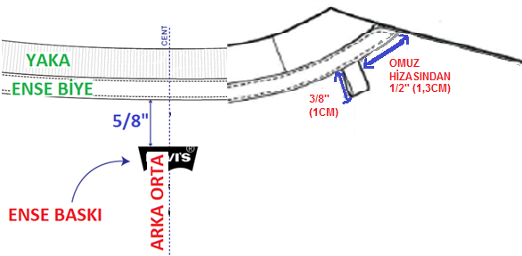
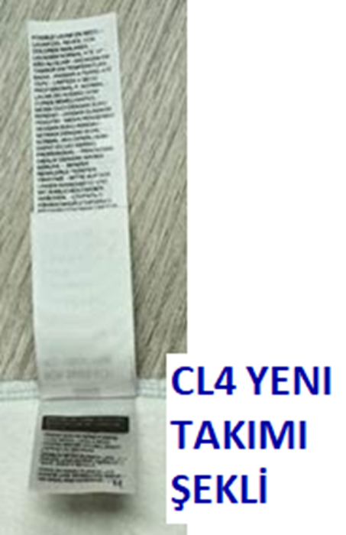
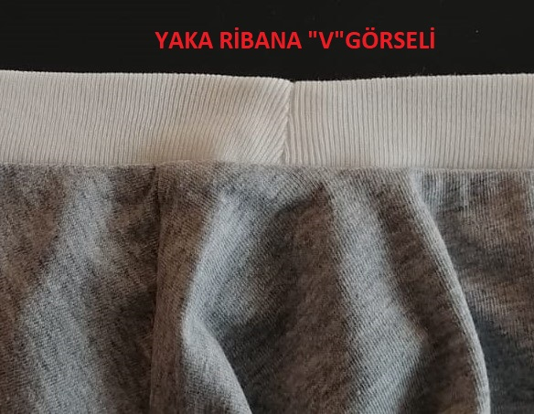

 |  |  |  |  |  |  |  |  |  |  | SAYFA-1 |  |  |  | SAYFA-2

